상품제안서
이노젠 아이쿨러 에어2 급속냉각 에어컨 미니선풍기 | 상품코드: F32523

 |  |  |  |  |  |  | 02-412-0044 | www.easy1.co.kr
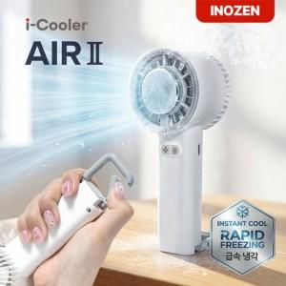

【상세/제작정보】 | <p><span style="font-size: 12pt;"><b>** 배송비- 한박스 50개 / 5000원별도</b></span></p>

【인쇄/포장옵션】 | 실크, 레이저, DTF / 포장지포장

【공급단가】 | 수량 | 50~ | 100~ | 500~ | 1,000~ | 2,000~
*VAT별도 | 단가 | 10,100원 | 9,850원 | 9,200원 | 9,050원 | 8,500원

【상품 URL】 | https://easy1.co.kr:443/src/goods_detail.php?gdno=32523

